캐릭터 상세 설정
 | 캐릭터 상세 설정

이름 | 시하 |  | 성별 / 나이 | 30(사망 전) | 참고 이미지

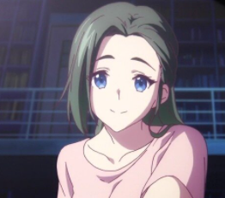
성격 | 사랑이 많으며 주인공을 아낀다.

말버릇 (상호작용) | 평상 시 | 튜토리얼 이외의 인게임 중 등장 하지 않아 쓰지 않았다.

 | 희 | x

 | 노 | x

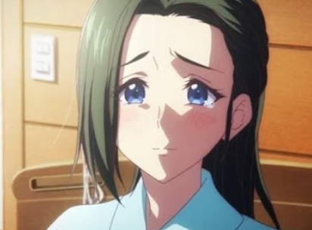
 | 애 | x

 | 락 | x

종족 | 인간 |  | 직업 | 전업주부

역할 | 주인공의 엄마 |  | 소속 | x

관계도 | 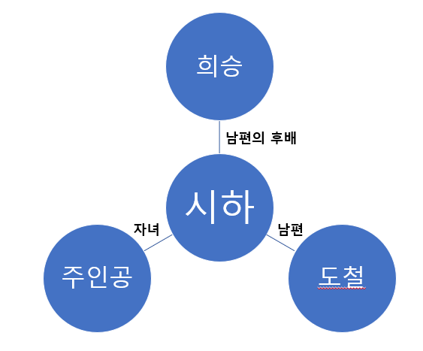

무기 | 망치, 창, 검 (유저 선택)

과거/역사 | 시하는 이른 나이에 도철과 결혼해 주인공을 낳는다. 다른이에게 항상 상냥하며 배려심 있는 성격으로 출장을 많이 다니는 남편을 기다리며 주인공이 제일 좋아하는 사람이다. 그러던 어느 날 몬스터 침공으로 인해 주인공을 지키려다 사망하게 된다.

기획의도 | 튜토리얼과 스토리 도입부분의 중추적인 역할을 한다. 주인공의 트라우마와 성장에 영향을 끼치며 극적인 요소와 더불어 희승의 죄책감과 책임감을 강화시킨 장본인이다.

캐릭터 외형 설정
 | 캐릭터 외형 설정

머리 형태 |  | 긴 생머리/ 평소 반 묶음을 하고 다닌다. |  |  | 참고 이미지
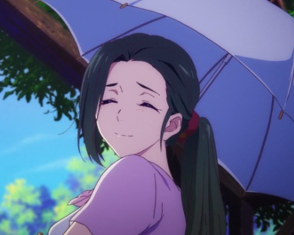

머리 색상 |  | 옅은 갈색

얼굴 형태 |  | 귀엽고 동안이다.

피부 |  | 잡티가 없고 매끈한 피부

키 / 무게 |  | 160/55 | 체형 | 평균적인 한국여성 체형

착용 의상 |  | 편한 티셔츠

좋아하는 것 |  | 가족, 매실, 사과

